5. Equipo Institucional
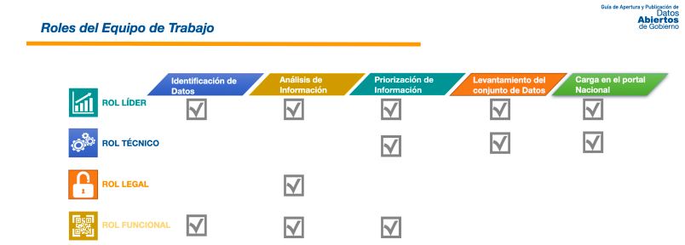
Nombre de la Persona | Correo electrónico | Unidad/Departamento al que pertenece | Cargo en el que se desempeña | Rol
 |  |  |  | Oficial de Información
 |  |  |  | Representante del Departamento de Informática o del área de TI
 |  |  |  | Representante del Departamento de Asesoría Legal
 |  |  |  | Representante de la unidad que genera y/o administran información
 |  |  |  | Representante de la unidad que genera y/o administran información

